Sheet1
2018春训营 2018-4-5 第二期

衣食住行

因为A股和港股受中国经济周期、政策等影响。
比如茅台受反腐的影响，鞋服受经济周期、同业竞争（厂家众多，产品设计不突出、附加值不高，同质化严重导致消费者对价格更敏感）等的影响。

休闲娱乐，满足大众（尤其是中产阶级）消费升级，追求品质生活的需求。食品、鞋服相对是必需品。

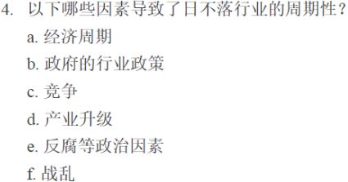

我认为都有。

博彩业易受经济发展、国际经济形势，尤其是监管政策的影响，具有不稳定性易波动的特性。

需求端：
1. 不是生活必需品，受经济周期，收入影响。比如随着2007-2008年亚洲经济的增长，泰国、印度、韩国、日本等亚洲客人到访澳门呈现了25%的增长
2. 受旅游季节影响。博彩业和旅游业高度相关。而旅游有淡旺季。
3. 政策的影响，比如签证的限制，缩短大陆游客澳门签注的逗留时间；银联强化对非法套现的打击，不准在赌场增设新的银联刷卡机；政府的反腐， 反洗钱对博彩业主要收入来源贵宾客收入的影响等。

4. 突发事件，如恐怖活动、地区政治事件、疫症爆发或对疫症爆发的恐慌，均可能对旅游事业造成严重打击，造成访客减少，从而影响博彩业。

供应端：
1、博彩业发展受经济周期影响。
澳门博彩业主要依靠内地的经济发展，严重依赖于内地赌客。2002年开放赌权之前，在澳门的博彩企业主要服务对象为东南亚和东亚地区的客人。 但是在2002年赌权开放后以及2003年澳门的自由行开放，随着中国经济的发展，内地经济体量和增速远高于香港，澳门博彩业大部分的赌客来自中国内地，使得中国内地赌客数量成为澳门博彩收入增长的重要因素。

澳门博彩业的收入主要来源于贵宾收入，而内地赌客占比最大，经营商大力发展贵宾厅业务。随着内地中产阶级的崛起，越来越多的游客去澳门旅游休闲度假，推助中端客业务增长，而且由于中端客不需要中介人介入提取佣金，利润率高出贵宾厅业务数倍，由此助长博彩业向中端客及多元化发展。

2、政策对博彩业收入影响重大

2002年澳门政府为引进竞争、打破垄断，开放赌权，从牌照管控下的寡头垄断到运营商六足鼎立。 2003年内地自由行的开放，内地游客大幅增长，澳门博彩业规模迅速发展，收入持续增长，2006-2013年博彩毛收入从575.21亿澳门元增长至3618.66亿澳门元，年复合增速达到30%，短短几年超过拉斯维加斯成为全球博彩业第一。

但是由于博彩业的赌博性质，政府对其进行高度监管，并限制其过度扩张。

为使澳门经济朝度假旅游、旅游、文化创意、金融离岸中心等多方面、多元化发展，改变博彩业在澳门收入中的占比，澳门政府在2008年已经停止批准新赌牌，维持6家的垄断竞争格局。

2013年以赌桌数量定位5500张为基数，之后赌桌的年增长速度限制在3%到5%，实施所谓的“牌照固定加增长率固定”的双固定策略。

2014年中国政府的大力反腐、反洗钱导致博彩业业绩一路下滑，尤其是其主要收入来源贵宾厅收入大幅减少。

之后经过26个月调整，交通基建大幅改善，吸引更多游客，经营商向中端市场转型，降低贵宾收入占比，提高中端客及非博彩收入，澳门博彩市场慢慢恢复。

投资机会：利用博彩业的周期，底部（低估值）介入，高处（高估值）卖出。

股票代码 | 股票名称 | 2005/12/1 后复权价* | 2018/4/6 后复权价 | 收益率 | 2005-2018 年化复合收益率 | 计算过程：
00027HK | 银河娱乐 | 4.10 | 73.55 | 1693.9% | 27% | *注：根据银河娱乐2005/9/16通函，2005/11/30日为以新股票和原有股票并行买卖的结束日，故用2005/12/01收盘后复权价作为借壳上市后的首日价格
 |  |  |  |  |  | *2005-2018 年化复合收益率 27.2% = 73.55/4.1 ^（1/12）-1

股票代码 | 股票名称 | 2005/12/1 收盘价格 | 2008/11/7 后复权最低价 | 收益率
00027HK | 银河娱乐 | 4.10 | 0.65 | -84.1%

股票代码 | 股票名称 | 2008/11/7 市值(港币亿) | 2008/11/7 TTM PE | 2008/11/7 PB |  | 2008/11/7市值 19.69亿 = 2008最低点除权价$0.5 x 39.38亿股 (此处股本取自2008年半年报中 29页：3,938,169,361股）
00027HK | 银河娱乐 | 19.69 | (56.61) | 0.18
 |  |  |  |  |  | 2008/11/7 TTM PE -56.61 = 19.69亿 /-76.3亿（2008H1 股东应占亏损 -74.32亿 + 2007H2 （-4.66 -（-2.68）亿）
 |  |  |  |  |  | 2008/11/7 PB 0.18 = 19.69亿 / 2008H1 股东权益 110.27亿

股票代码 | 股票名称 | 2008/11/7 后复权最低价 | 2014/1/20 后复权最高价 | 收益率
00027HK | 银河娱乐 | 0.65 | 84.65 | 12923.1%

股票代码 | 股票名称 | 2014/1/20 市值(亿) | 2014/1/20 TTM PE | 2014/1/20 PB |  | 2014/01/20 市值 3569.28亿 = 2014最高点除权价84.5 x 42.24亿股(此处股本取自2014年01月17日股本变动公告：4,223,983,858股）
00027HK | 银河娱乐 | 3569.28 | 28.38 | 11 |  | 2014/01/20 TTM PE 35.51 = 3569.28亿 / 100.52亿 （2013 年报53页 股东占利润 10,051,764千港元)
 |  |  |  |  |  | 2014/01/20 PB 11 = 3569.28亿 / 2013 股东权益 324.41亿

股票代码 | 股票名称 | 2009/11/30 收盘价格 | 2018/4/6 后复权价 | 收益率 | 2009-2018 年化复合收益率
01928HK | 金沙中国 | 9.32 | 45.38 | 386.9% | 22% | 2009-2018 年化复合收益率 21.88% = 45.38/9.32 ^（1/8）-1

股票代码 | 股票名称 | 2009 发行价 市值（港币亿） | 2009 IPO 发行 TTM PE | 2009 IPO发行 PB
01928HK | 金沙中国 | 194.11 | 20.87 | 1.79 |  | 2009 IPO 发行市值 194.11亿 = 发行价 10.38港币 x 18.7 亿股 （2009/11/7全球发售公告封面）
 |  |  |  |  |  | 2009 IPO 发行 TTM PE 20.87 = 发行市值 194.11 亿港币 / TTM 利润 9.3亿港币 （9.3亿港币 = 2009/H1 利润 4.49 亿港币 + （ 2008 年度利润 1.76亿美金 - 2008H1 利润1.14亿美金 ）/ exch. rate 0.129
 |  |  |  |  |  | 2009 IPO 发行 PB 1.79 = 发行市值 194.11亿港币 / 2009/9/30 股东权益 108.6亿港币（108.6亿= 14.01亿美金/ 0.129）

股票代码 | 股票名称 | 2009/11/30 收盘价格 | 2014/2/28 后复权最高价 | 收益率
01928HK | 金沙中国 | 9.32 | 72.13 | 673.9%

股票代码 | 股票名称 | 2014/2/28 市值（港币亿） | 2014/2/28 TTM PE | 2014/2/28 PB |  | 2014/02/28 市值 5483.52亿 = 2014最高点除权价68 x 80.64亿股(此处股本取自2014年02月21日股本变动公告：8,063,705,870股）
01928HK | 金沙中国 | 5483.52 | 31.93 | 10.97 |  | 2014/02/28 TTM PE 31.93 = 5483.52亿 / 171.76亿港币 （2013年报第2页：利润为2,214,900,000美金（17,176,300,000港元）
 |  |  |  |  |  | 2014/02/28 PB 10.97 = 5483.52亿 / 2013 股东权益 500亿港币（500亿港币 = 64.5亿美金/0.129）

熊市投资博彩股不是包赚不赔。因为：
1、很难预测熊市股价的最低点，有可能抄底不成，抄在了半山腰，同时港股与美股没有A股的跌停限制，短时间内跌幅可能巨大；

永利： |  |  |  |  |  |  | 米高梅：
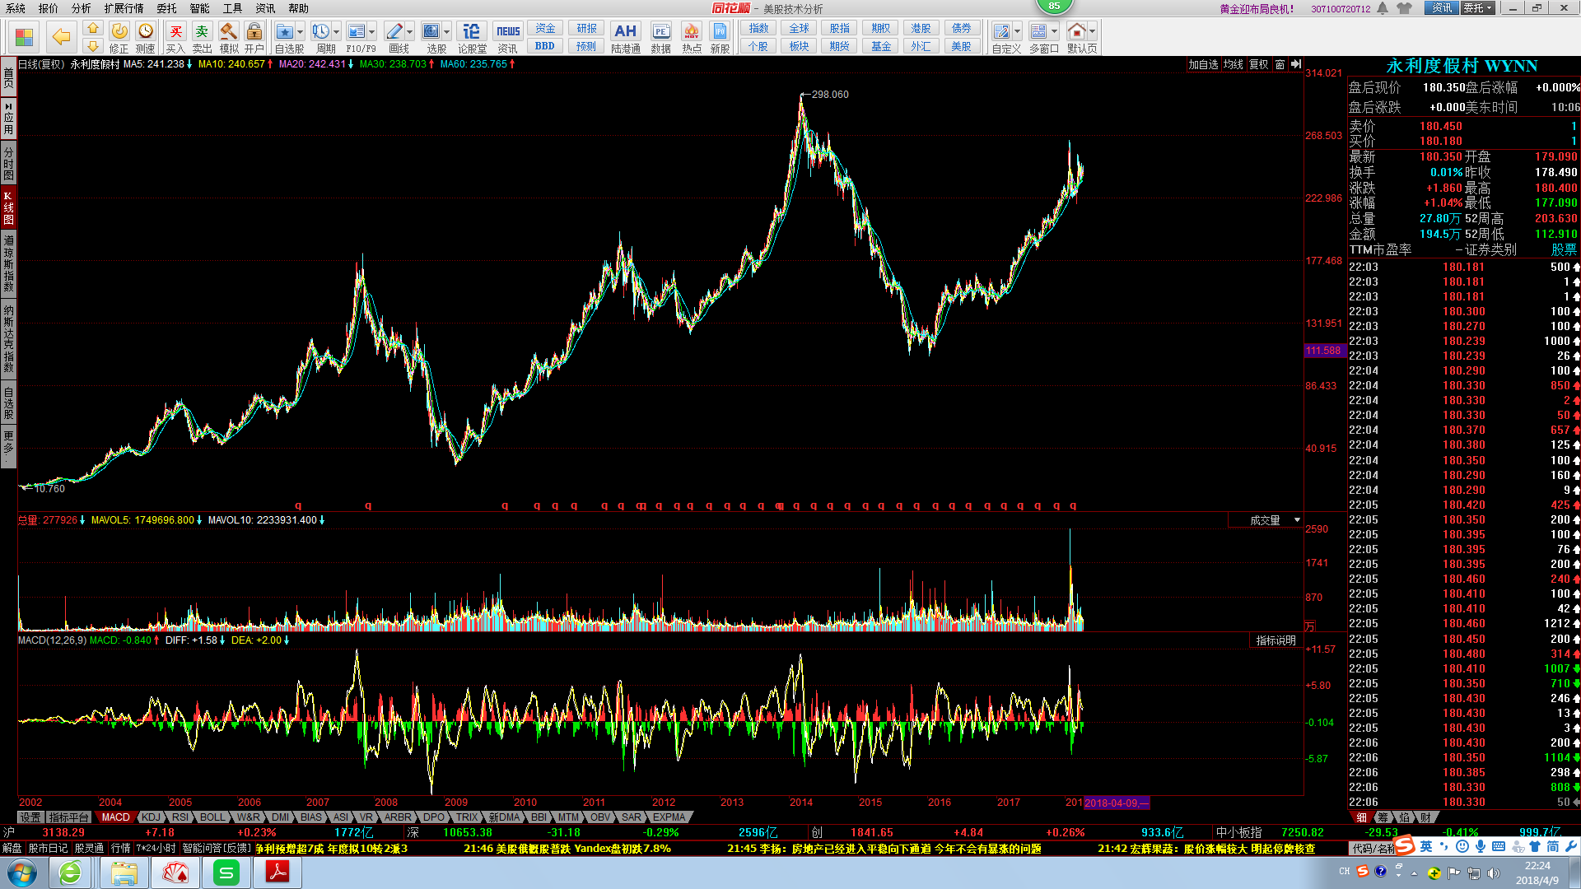
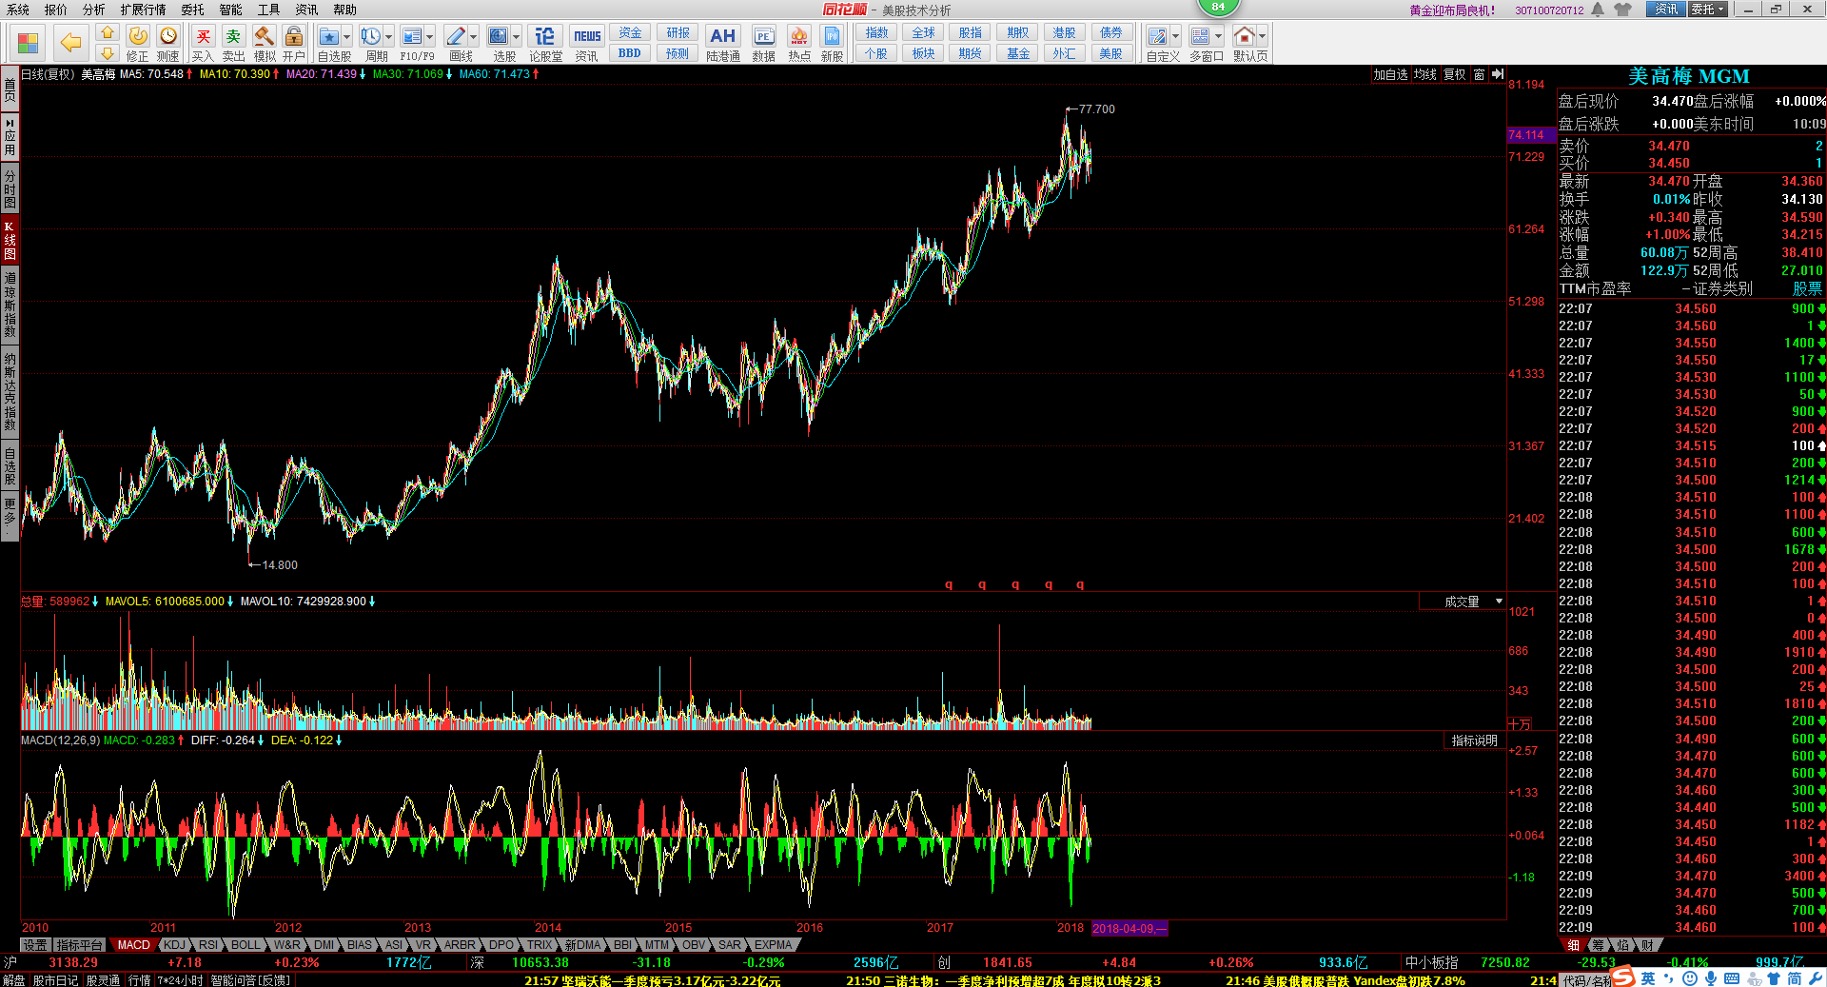

2、由于政策对博彩业收入影响重大，在熊市，如果遇到高度监管和政策密集出台期，股价会更加震荡剧烈，尤其对永利、银河以贵宾厅收入为主的 经营商影响尤为严重；

3、财务风险：2014年，永利与美高梅的负债比率较高（总负债/总净资产），分别为80%及62%，由于行业受反腐影响，导致收入有持续下降趋势，在行业下行 周期负债较多的永利和美高梅所面临的财务风险较大。另外，美高梅的流动比率（流动资产/流动负债，反应支付短期债务能力）由2013年的1.3按年下跌 0.4 至 0.8，为行业最低，短期财务风险大。

4、不利事件被扩大：博彩业贵宾厅中介人为VIP提供信贷，但中介人由于客人欠债不还等原因导致资金断裂跑路的事件时有发生。 如果发生在熊市， 比如“黄山事件”（其在澳门美高梅等四家赌场有业务），将被放大，造成抛售。
5、业绩持续下滑风险：美高梅2015年，其营收为171.7亿港元，同比减少32.55%，净利润为31.13亿港元，同比减少45.45%，接近腰斩。此后业绩持 续下滑，2017年营收为153.56亿港元，略微增长了3%；净利润为23.2亿港元，同比减少23.61%。营收虽有所回升，但净利润仍在下降。 事实上，澳门博彩业重心的变化始于2012年：从澳门半岛转移至路氹。美高梅业绩下滑的主要原因是2012年，随着金沙、新濠、银河等博彩运营商先后 在路 氹兴建大型物业，澳门的博彩业重心逐渐开始转移。但是，由于澳门政府对于博彩物业批地趋紧，各家博彩公司想要新建赌场也越来越难。美高梅 在2013年终于拿下了一块路氹区的土地，不过正式开业时间却一直拖到了2018年2月份——美狮美高梅。可以说是落了在路氹区布局的先机，因此市占率不 断下滑。 老牌的博彩巨头澳博控股业务结构从VIP和中场业务的结构转变中，巨头势力逐渐减弱（请见下面图表），其市场逐渐被竞争对手银河和金沙分摊。 同样由于主要的娱乐场坐落在半岛区域，未能能享受氹仔区域的赌场游客流量。熊市至今股价没有起色。 目前，六大博彩巨头已有四家公布了2017年年报，其中金沙中国和银河娱乐业绩均大幅增长，美高梅中国和澳博控股利润仍为下降。
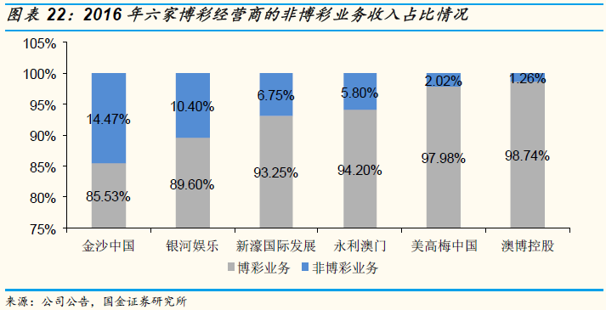

澳博：
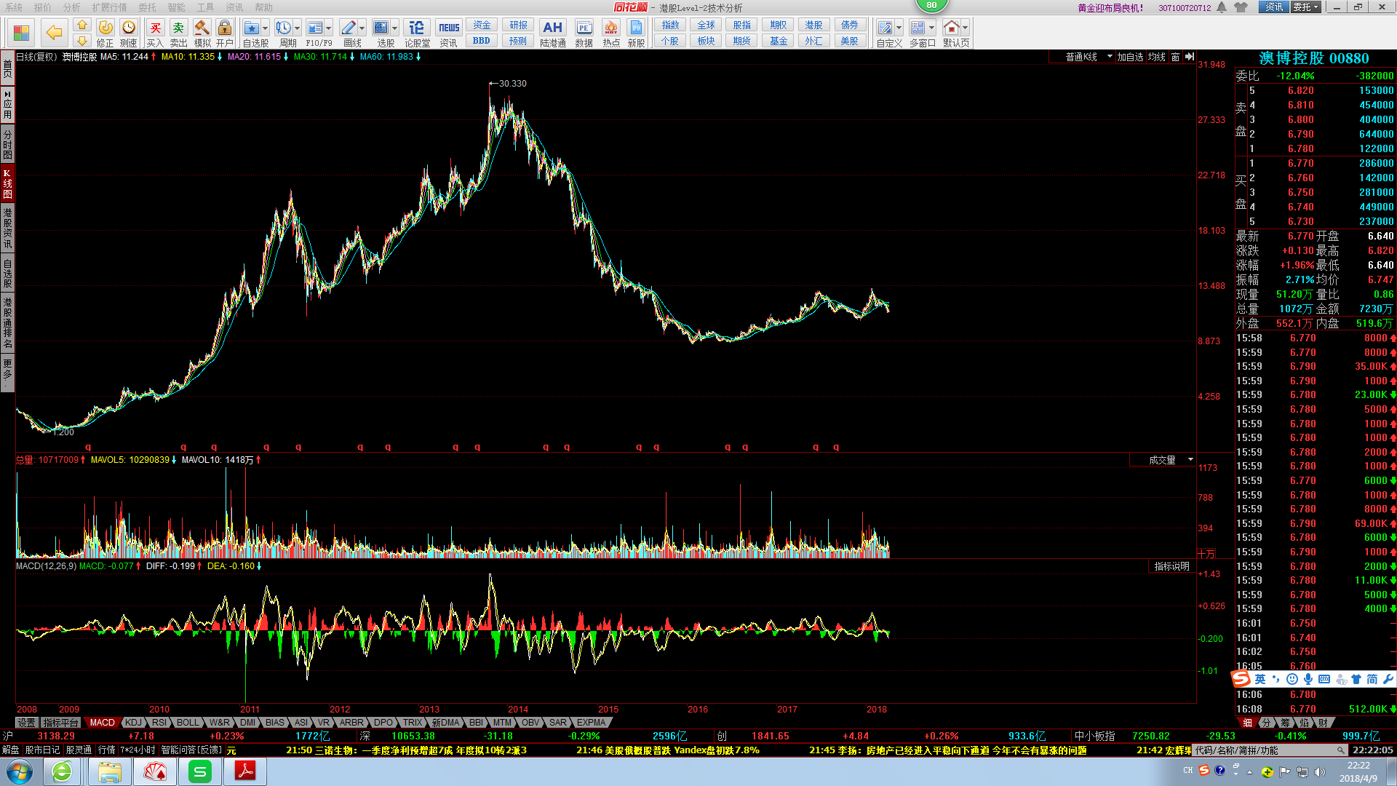

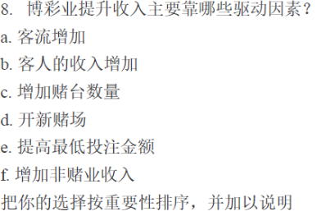

重要性排序：b,a,d,c,f,e

说明：
客人的收入增加：首先博彩业是以现金交易的游戏。赌客要有一定的经济收入基础。客人收入的增加是驱动博彩业提升收入的首要驱动因素。2002年开放赌权前，澳门的博彩企业的主要服务对象为东南亚和东亚地区的客人，但是在2002年赌权开放后以及2003年澳门的自由行开放，随着中国经济的发展，内地经济体量和增速远高于香港，澳门博彩业大部分的赌客来自中国内地，使得中国内地赌客数量成为澳门博彩收入增长的重要因素。
另，博彩业的主要收入来源VIP收入及中端客收入都主要来自于内地客。例如，企业主、房地产商等是VIP客群的重要构成。
客流增加：博彩业与旅游业息息相关，游客量是重要影响因素。2002年开始的自由行政策，澳门内地游客占比迅速上升，现在游客/赌客群体均以内地客为主。香港游客总量趋于稳定，随着澳门游客量的上升，港客占比不断下滑，从2002年的约50%下降到2017年的约15%。2017年澳门入境旅客达到3261万人，同比增长5.36%，其中大陆游客占比为68.06%，较2016年提高了近2个百分点。内地游客的占比波动较大，整体依然呈现上升态势，近年来稳定在65%-70%区间。

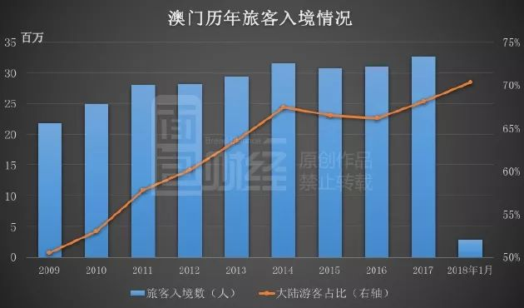

对于博彩业而言，游客转化的赌客对应的是中场收入，按照占比超过70%的过夜游客比例来看，陆客对中场收入的贡献巨大；不仅如此，澳门博彩业的VIP业务是世界范围内唯一的大体量、成体系的VIP业务，澳门VIP业务可以说几乎全部由中国人贡献。
因此，大陆的政策对于VIP/中场两块业务都具有很大的影响。签证管理的放松、收严，内地反腐风暴，反洗钱等金融监管政策都在历史上对澳门博彩业的收入有重要的影响。

根据澳门大学的测算，2016年赌客/游客转化率为33%。2016年澳门游客量约3100万人次，按照每人访澳次数1.8次计算，约有1700万游客，560万赌客。作为对比，同期拉斯维加斯的赌客/游客转化率约为73%，提升空间十分巨大，但仍需非博业务的支撑和配合。

开新赌场、增加赌台数量：澳门于2000年开放赌业，引入竞争，牌照一变六。自此澳门赌业进入发展的快车道，合法赌场总数从2002年的11间增加到2015年的36间。赌场数量增加的同时，平均规模也在扩大，平均每家赌场拥有的赌枱数量迅速增加。从2002年平均每家拥有不足31张赌枱，增加到2015年的每家约165张。根据澳门统计暨普查局的数据，澳门赌场的赌枱数量2002年时仅为339张，在开放赌牌后迅速增长，到2012年时增加到5485张10年增长了超过15倍，老虎机则增长到原来的20倍。根据澳门统计暨普查局的官方数据，从2004年到2014年的十年间，澳门博彩业创造了约22263亿澳门元的收入。不管以当期还是历史汇率计算，折合人民币都超过1.5万亿。赌场和赌枱的迅速增加，让澳门博彩税逐年走高，从2000年到2014年澳门博彩税收增加了23倍。

但是，澳门政府在2008年已经停止批准新赌牌，维持6家的垄断竞争格局，以2013年赌桌数量定位5500张为基数，之后赌桌的年增长速度限制在3%到5%，实施所谓的“牌照固定加增长率固定”的双固定策略。

增加非博彩收入：对于大部分行业而言，消费者需求需要一定时间培育，如果短时间内投入大量资金迅速扩张了供给，可能会导致行业混乱而无序的竞争， 伤害行业利润及成长。但对于博彩业而言，巨量潜在需求转化时间短，新建物业不仅能在短时间内吸引、扩张客流，增加收入和利润，而且也是长时间内支撑行业发展的重要因素。

中场业务对于非博设施的依赖程度远高VIP业务。中场客人往往需要酒店房间、餐饮门亲子活动来满足家庭休闲消费的需求，公司的非博收入水平可以提现中场发展的潜力。另外，中场业务受政策影响相对于VIP业务要小。

提高投注金额：提高投注金额可以提升收入，但是有可能减少赌客数量，尤其中场客，VIP客对价格并不敏感。若遇经济不好时，提高金额，提升效果并不一定好。

银河招股书
行业分析
行业规模：
美国全球第一，拉斯维加斯娱乐市场2004总收入416亿港元，2002-2004 收入增速分别为-1.1%，2.4%，12%
 | 大西洋城2004总收入376亿港元，2002-2004 收入增速分别为2%，2.5%，7%
澳门第二：2004总收入390亿港元，2002-2004 增速逐年上升，分别为19%， 29%， 44%
市场需求：
1.客流量增加 p12 收入增加和客流增加正相关，客流增加主要来自大陆 查统计局数字和行业收入增长数据（幸运博彩数据）
主要因素
1.1政策影响 - 带动大陆旅客增长是由于旅游签证限制放宽。
1.2 收入增长 - 大陆中产阶级收入增加
博彩收入：
2.贵宾博彩桌占主要收入，但增长趋于稳定，中场博彩桌与角子机收入2004年分别增长75%，170%，市场潜力大
竞争：
集中度高
澳门博彩：垄断地位，拥有15个设施
永利：
银河，威尼斯澳门

业务：主营贵宾博彩
策略：P60
通过与拥有酒店、俱乐部等娱乐设施的伙伴或中介人合作，增加银河娱乐场设施

金沙招股书 2009
行业分析
行业规模：
澳门全球第一，金沙3项物业占澳门博彩收益25%
需求：
中场客户：利润最高，通常也光顾角子机
贵宾及高端客户：
休闲客户：为优质住宿、零售、饮食、文娱、水疗及观光而到访，可能顺道参加博彩
会展奖励旅游活动主办者: 希望为活动提供优秀环境，并吸引更多买家和参展商
会展奖励旅游活动参加者：希望能提供优质商务住宿、文娱、饮食及零售设施。

非博彩收入 p87
提供非博彩设施，打造多远优质度假圣地，延长酒店平均逗留时间，会展奖励旅游是提高重复到访，通过美食广场、零售、文娱表演吸引客户

2014年澳门博彩业的不振根本原因是内地的反腐风潮。同时内地与澳门通过加强资本管制、收紧澳门入境，比如达成反洗钱监管合作备忘录，过境逗留时间由7天改为5天，澳门赌场、珠宝店、典当铺全面禁用内地银联卡。以及澳门政府控制赌场用地及赌桌数量等手段进一步收紧澳门博彩市场，以推进澳门从以传统博彩业为主向多元化、休闲娱乐度假胜地方向转型。另外再叠加澳门政府推出赌场禁烟等政策，2014年6月开始，澳门博彩业业绩掉头向下，开始了两年多的持续下滑，澳门博彩业主要营收来源的贵宾厅业务受政策监管影响较大，市场份额逐渐下滑。

过夜游客是博彩客群的主力，在2016年起的这轮上升中，过夜游客也是优质的领先指标。过夜游客的支出较高， 且大部分是休闲支出（如酒店住宿、餐饮、博彩、其他娱乐）而非一日游客、纯购物游客等情况。 休闲支出需要财富效应的支撑，在宏观乐观的情况下，休闲支出具有较大弹性。

2015年 Q2 过夜游客增速触底，2015Q3中场营收增速触底；2015Q4过夜游客开始正增长，2016Q2中场也开始翻正，过夜游客数据领先中场收入1-2季度。

不同：
快餐 ：逗留时间越短，翻台率高，每桌的收入越高
博彩： 赌客最佳逗留时间2-3天；而休闲娱乐游客逗留时间越长，消费越多

快餐：盈利模式单一，餐饮
博彩：多远，酒店、餐饮、零售、展览会、商务、休闲娱乐、博彩

内地游客为主，过夜需求强劲，2016年 6月过夜人数首次超一日游月过夜人数： 澳门旅游市场以博彩事业为主， 大陆为主要的客源地，广东省便利的交通条件以及澳门的紧张的酒店供应导致一日游游客人次超过过夜游客。 2016年6月开始澳门过夜游客以及大陆赴澳门过夜客人次均超了一日游游客数，过夜需求得到释放。 澳门酒店的入住率基本上维持在80%左右， 2017年上半1-6月的入住率相比于去年同期分别上升4.4%、5.7%、 5.5%、6.4%、5.0%、2.4%。澳门酒店入住率的提升得益于2016年8月和9月分别开业的永利皇宫及巴黎人，提供 1700间房，巴黎人提供了 2900 间客房，房间数的增加而入住率不降反增，足以表明澳门游客的过夜需求强劲，未来六大博彩运营商将致力于开设新酒店满足游客的过夜需求。 对比拉斯维加的赌场情况来看， 2016年接待游客 4294 万人次 /+1.5%，客房供应量为 149339 间，入住率达到 89.1%。拉斯维加斯的游客接待人次远超过澳门游客人次（ 2016 年接待 3095 万人次），客房供应量为澳门的三倍左右，入住率仍达到 89% ，澳门在增加酒店供应的同时，强劲的过夜需求将快速消化酒店供给。

正相关的关系。

比如，澳门直接受贿与中国的经济增长。2005-2010，中国名义GDP以16%的年均复合增长率增长。 中国内地个经济区的经济表现，以及消费模式的升级将有助支持澳门旅游业和博彩项目的发展。 图表：国家统计局 中国名义GDP增长率与人均可支配收入增长率

